Tugas
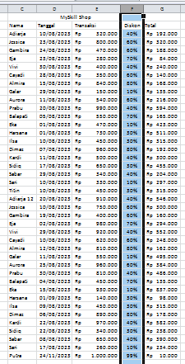
Tugas
1. Gunakan fitur ‘Go To’ pada rentang sel C2 sampai C42 dan lampirkan hasilnya
2. Gunakan fitur ‘Go To Special’ untuk mengetahui sel yang berisi formula dan lampirkan hasilnya
3. Buatlah posisi teks pada kolom F menjadi rata tengah dan lampirkan hasilnya

Jawaban:

1. Gunakan fitur ‘Go To’ pada rentang sel C2 sampai C42 dan lampirkan hasilnya = Ctrl + G atau F5 (Go To)
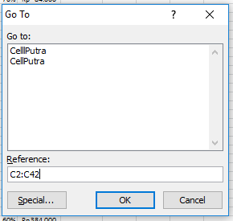
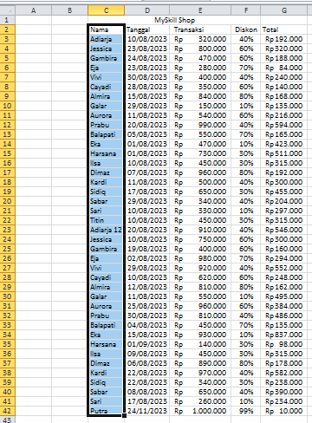

2. Gunakan fitur ‘Go To Special’ untuk mengetahui sel yang berisi formula dan lampirkan hasilnya = Ctrl + G atau F5 (Go To) lalu Alt + S (memilih opsi Formulas)
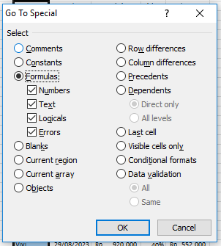
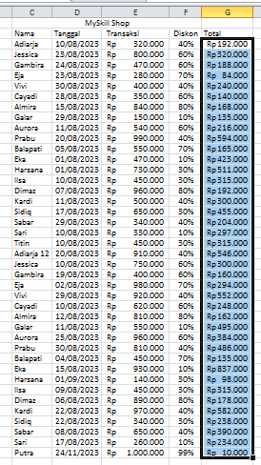

3. Buatlah posisi teks pada kolom F menjadi rata tengah dan lampirkan hasilnya = Alt + H + A + M (Middle Align) dan Alt + H + A + C (Center)

